ACF
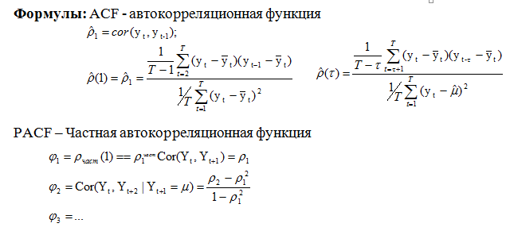
 | t | TFR |  |  |  |  |  | r1 |  | r2 |  | r3
 | t | yt | yt-1 | yt-2 | yt-3 | yt-сред | yt-1 - средн | произвед | yt-2 - средн | произвед | yt-3 - средн | произвед
1 | 2000 | 1.19 |  |  |  | - | - | - | - | - | - | -
2 | 2001 | 1.22 | 1.19 |  |  | -0.28 | -0.31 | 0.085 | - | - | - | -
3 | 2002 | 1.29 | 1.22 |  |  | -0.21 | -0.28 | 0.059 |  |  | - | -
4 | 2003 | 1.32 | 1.29 |  |  | -0.18 | -0.21 | 0.038
5 | 2004 | 1.34 | 1.32 |  |  | -0.16 | -0.18 | 0.028
6 | 2005 | 1.29 | 1.34 |  |  | -0.21 | -0.16 | 0.032
7 | 2006 | 1.31 | 1.29 |  |  | -0.20 | -0.21 | 0.040
8 | 2007 | 1.42 | 1.31 |  |  | -0.08 | -0.20 | 0.016
9 | 2008 | 1.50 | 1.42 |  |  | 0.00 | -0.08 | 0.000
10 | 2009 | 1.54 | 1.50 |  |  | 0.04 | 0.00 | 0.000
11 | 2010 | 1.57 | 1.54 |  |  | 0.07 | 0.04 | 0.003
12 | 2011 | 1.58 | 1.57 |  |  | 0.08 | 0.07 | 0.005 |  |  |  |  | График ACF
13 | 2012 | 1.69 | 1.58 |  |  | 0.19 | 0.08 | 0.016
14 | 2013 | 1.71 | 1.69 |  |  | 0.21 | 0.19 | 0.040 |  |  |  |  | 0.93
15 | 2014 | 1.75 | 1.71 |  |  | 0.25 | 0.21 | 0.052
16 | 2015 | 1.78 | 1.75 |  |  | 0.28 | 0.25 | 0.069
17 | 2016 | 1.76 | 1.78 |  |  | 0.26 | 0.28 | 0.073
18 | 2017 | 1.62 | 1.76 |  |  | 0.12 | 0.26 | 0.032
19 | 2018 | 1.58 | 1.62 |  |  | 0.08 | 0.12 | 0.010
 | среднее | 1.50 |  |  |  |  | сумма | 0.597 |  |  |  |  |  | 1 | 2 | 3 | лаги
 | дисперсия | 0.04
 |  |  |  |  |  | ACF | лаг | 1 | 2 | 3 |  |  | График РACF
 |  |  |  |  |  |  | rk | 0.93
 |  |  |  |  |  |  |  |  |  |  |  |  | 0.93
 |  |  |  |  |  | РACF | лаг | 1 | 2 | 3
 |  |  |  |  |  |  | rk

 |  |  |  |  |  |  |  |  |  |  |  |  |  | 1 | 2 | 3 | лаги

